CARMEN
INSTITUTO ELECTORAL DEL ESTADO DE CAMPECHE
“25 ANIVERSARIO DEL IEEC, 1997-2022”
PROCESO ELECTORAL ESTATAL ORDINARIO 2021
MAPA DE LOS RESULTADOS DE LA ELECCIÓN DE AYUNTAMIENTOS

AYUNTAMIENTO DE CARMEN |  |  |  |  |  |  |  |  |  | Resultados con base a la Sesión del Cómputo Municipal celebrada el 9 de junio de 2021.
VAXCAMPECHE | PT | PVEM | MOVIMIENTO CIUDADANO | MORENA | PES | RSP | FXM | CANDIDATOS/AS NO REGISTRADOS/AS | VOTOS NULOS | VOTACIÓN T. EMITIDA
32,228 | 1,657 | 1,151 | 10,734 | 47,030 | 564 | 662 | 473 | 15 | 2,492 | 97,006

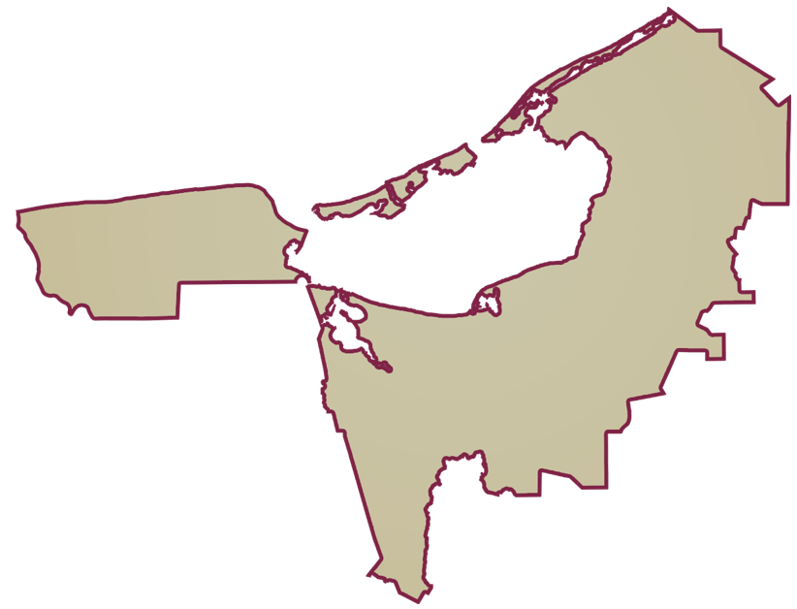
PAN | MOVIMIENTO CIUDADANO |  | PRI | PVEM | NUEVA ALIANZA
3,139 | 28,133 | 956

GANADOR

PARTICIPACIÓN CIUDADANA | 53.0160%
ABSTENCIONISMO | 46.9840%
LISTA NOMINAL |  | 182,975
SECCIONES |  | 135
CASILLAS |  | 308

PARTICIPACIÓN CIUDADANA |  | 53.0160%
ABSTENCIONISMO |  | 46.9840%

